Подушки и одеяло эконом
Общество с ограниченной ответственностью
Текстильная компания

г.Иваново ул. Рабфаковская д 2 а тел +74932388200/+74932388238
www.flex-ivanovo.ru info@flex-ivanovo.ru
Прайс на одеяла со стыковочным швом от 12 января 2026 г
 | цена рассчитывается по сумме отгрузки
плотность г/м2 | Наименование | Характеристика | цена от 25 тыс | цена от 15 тыс | цена от 10 тыс | розница
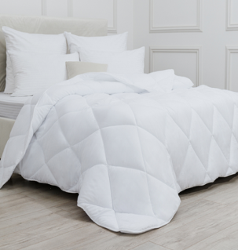
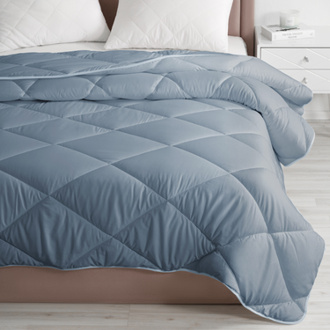
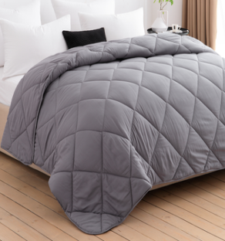
150гр | Одеяло легкое Ф Белое, графит ,деним, онега, набивное | 140х205 см | 657 | 680 | 702 | 1314
150гр | Одеяло легкое Ф Белое, графит ,деним, онега, набивное | 172х205 см | 732 | 757 | 782 | 1464
150гр | Одеяло легкое Ф Белое, графит ,деним, онега, набивное | 200х220 см | 821 | 850 | 878 | 1643
200гр | Одеяло стеганое Ф белое , Бамбук зелень , серый ,графит | 140х205 см | 717 | 742 | 766 | 1434
200гр | Одеяло стеганое Ф белое , Бамбук зелень , серый ,графит | 172х205 см | 836 | 865 | 894 | 1673 | 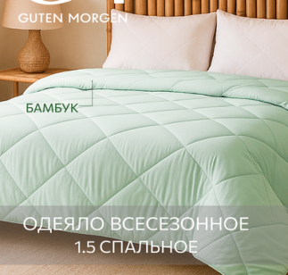 | 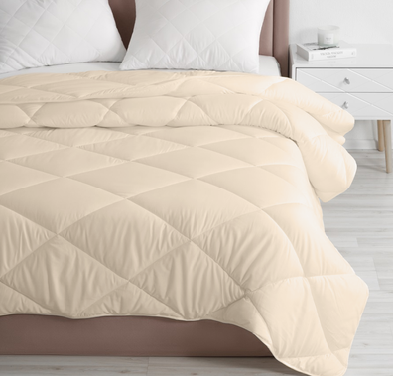 | 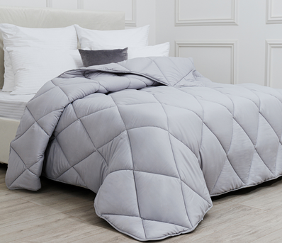 | 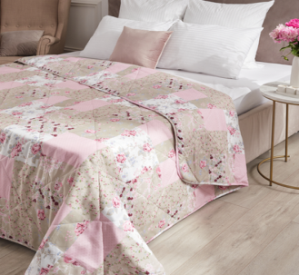
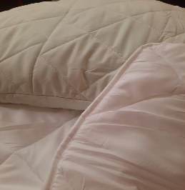
200гр | Одеяло стеганое Ф белое , Бамбук зелень , серый ,графит , набивное | 200х220 см | 1001 | 1035 | 1070 | 2001
300гр | Одеяло теплое Ф белое , серое ,голубое ,бежевое , графит , набивное | 140х205 см | 792 | 819 | 846 | 1583
300гр | Одеяло теплое Ф белое , серое ,голубое ,бежевое , графит , набивное | 172х205 см | 926 | 958 | 990 | 1852
300гр | Одеяло теплое Ф белое , серое ,голубое ,бежевое , графит , набивное | 200х220 см | 1120 | 1159 | 1197 | 2240

400гр | Подушка стеганая Ф белая , Бамбук зелень , бежевая ,серая, голубая , деним , набивная | 50х70 см | 314 | 324 | 335 | 368
750гр | Подушка стеганая Ф белая , Бамбук зелень , бежевая ,серая, голубая , деним , набивная | 68х68 см | 373 | 386 | 399 | 438

 | * документооборот по ЭДО
 | *отгрузка траспортными компаниями и Почтой России

наматрасник чехол
Общество с ограниченной ответственностью

153021 г. Иваново ул. Рабфаковская д 2 а
74932 388238 , +7 4932 388200 ,+7 4932 411802
 | https://flex-ivanovo.ru/ | info@flex-ivanovo.ru |  |  | https://t.me/flexivanovo
 | Чехол на матрас с молнией, открывающейся как чемодан — это не просто удобство, это защита ,которая продлевает жизнь матрасу, скрывает износ ,можно постирать в любой момент Ткань мулетон махровый трикотаж верх низ пвх белый состав : 100% ПЭ , 160 г/м2
 |  | от 12 января 2026 г
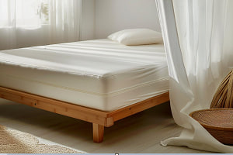
 | наименование | размер | от 25 тыс | от 15 тыс
 | наматрасник -чехол на матрас на молнии с трех сторон , ткань мулетон ( махровая ткань,мембрана ППУ ) 160 г/м2,100% ПЭ | 80*202*20 | 1030 | 1055
 | наматрасник -чехол на матрас на молнии с трех сторон , ткань мулетон ( махровая ткань,мембрана ППУ ) 160 г/м2,100% ПЭ | 92*202*20 | 1080 | 1105
 | наматрасник -чехол на матрас на молнии с трех сторон , ткань мулетон ( махровая ткань,мембрана ППУ ) 160 г/м2,100% ПЭ | 162*202*20 | 1425 | 1455

 | Товар производится под заказ . Отшиваем от рулона

* стирка при температуре 40 градусов и 600 оборотах
* документооборот по ЭДО
*маркировка товара через федеральную систему "Честный знак "
*отгрузка траспортными компаниями и Почтой России

